Bank reconciliation
FOUNDATION ASPINALL
PROJECT: | PALF
MONTH | Jul-26

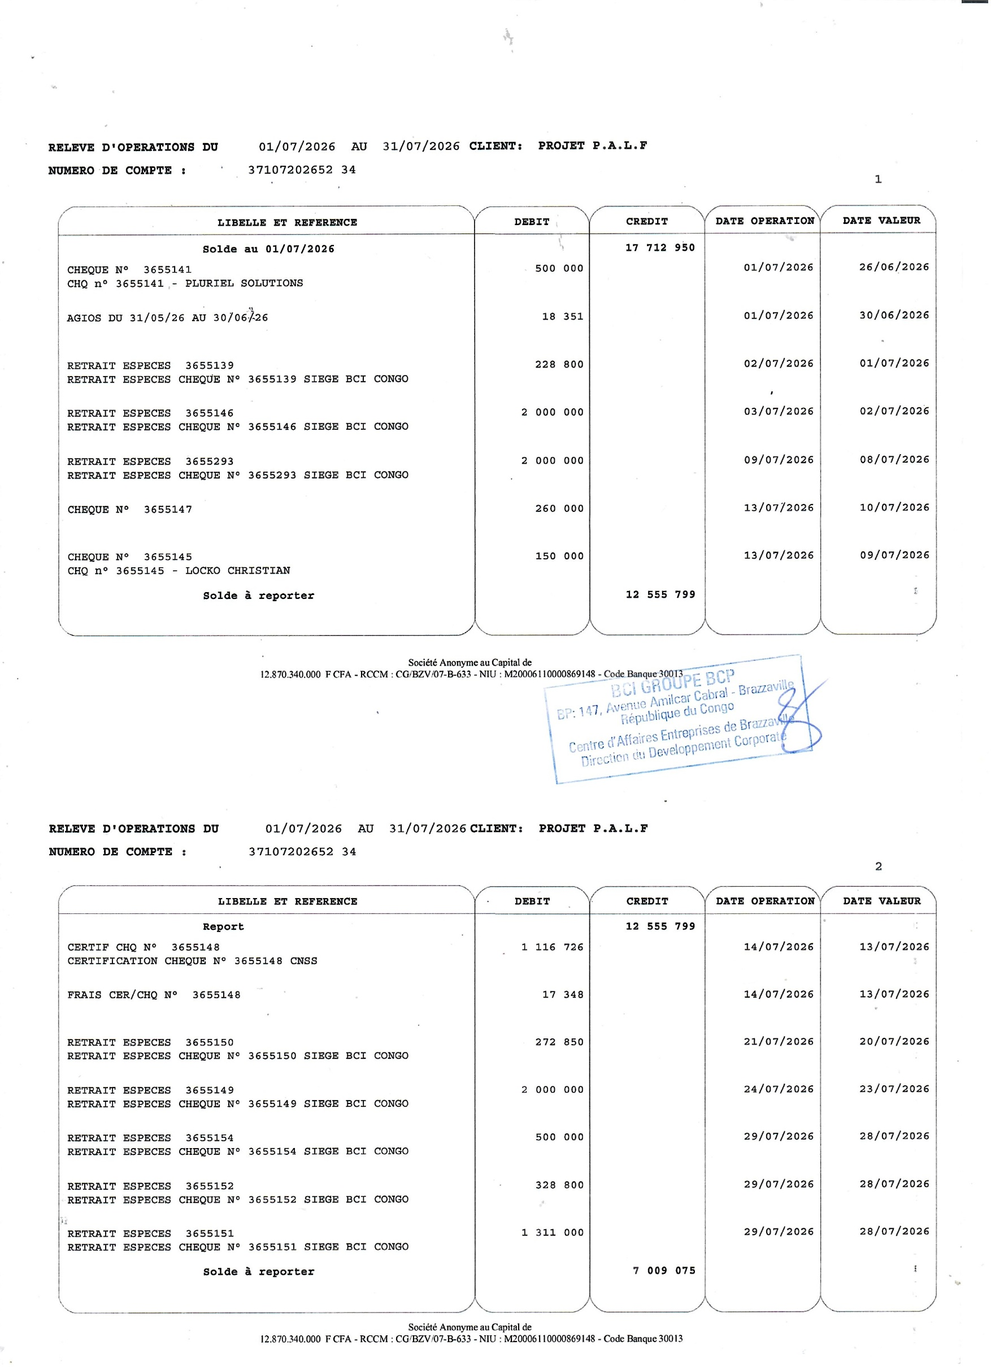
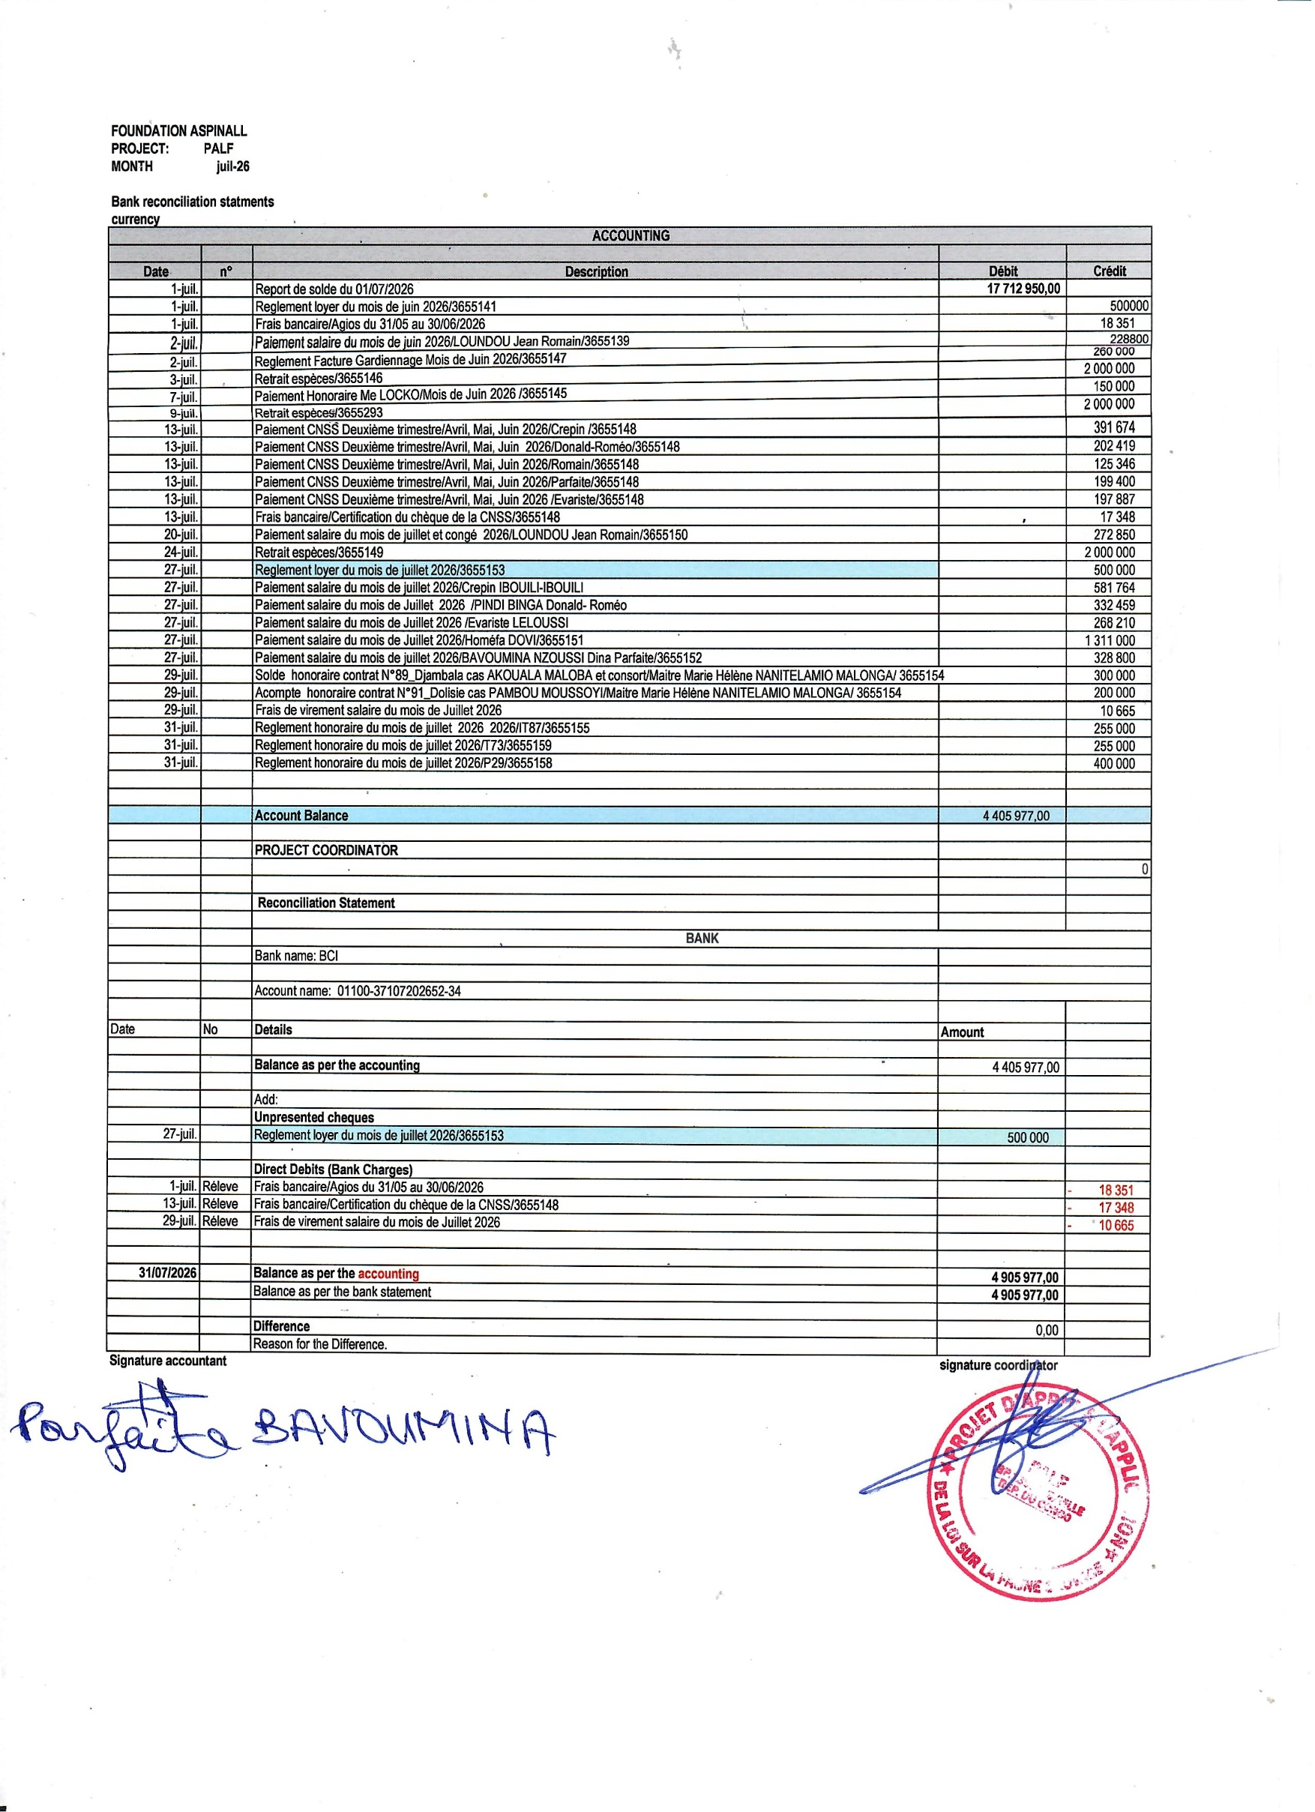
Bank reconciliation statments
currency
ACCOUNTING

Date | n° | Description | Débit | Crédit
2026-07-01 |  | Report de solde du 01/07/2026 | 17,712,950.00
2026-07-01 |  | Reglement loyer du mois de juin 2026/3655141 |  | 500000
2026-07-01 |  | Frais bancaire/Agios du 31/05 au 30/06/2026 |  | 18,351
2026-07-02 |  | Paiement salaire du mois de juin 2026/LOUNDOU Jean Romain/3655139 |  | 228800
2026-07-02 |  | Reglement Facture Gardiennage Mois de Juin 2026/3655147 |  | 260,000
2026-07-03 |  | Retrait espèces/3655146 |  | 2,000,000
2026-07-07 |  | Paiement Honoraire Me LOCKO/Mois de Juin 2026 /3655145 |  | 150,000
2026-07-09 |  | Retrait espèces/3655293 |  | 2,000,000
2026-07-13 |  | Paiement CNSS Deuxième trimestre/Avril, Mai, Juin 2026/Crepin /3655148 |  | 391,674
2026-07-13 |  | Paiement CNSS Deuxième trimestre/Avril, Mai, Juin 2026/Donald-Roméo/3655148 |  | 202,419
2026-07-13 |  | Paiement CNSS Deuxième trimestre/Avril, Mai, Juin 2026/Romain/3655148 |  | 125,346
2026-07-13 |  | Paiement CNSS Deuxième trimestre/Avril, Mai, Juin 2026/Parfaite/3655148 |  | 199,400
2026-07-13 |  | Paiement CNSS Deuxième trimestre/Avril, Mai, Juin 2026 /Evariste/3655148 |  | 197,887
2026-07-13 |  | Frais bancaire/Certification du chèque de la CNSS/3655148 |  | 17,348
2026-07-20 |  | Paiement salaire du mois de juillet et congé 2026/LOUNDOU Jean Romain/3655150 |  | 272,850
2026-07-24 |  | Retrait espèces/3655149 |  | 2,000,000
2026-07-27 |  | Reglement loyer du mois de juillet 2026/3655153 |  | 500,000
2026-07-27 |  | Paiement salaire du mois de juillet 2026/Crepin IBOUILI-IBOUILI |  | 581,764
2026-07-27 |  | Paiement salaire du mois de Juillet 2026 /PINDI BINGA Donald- Roméo |  | 332,459
2026-07-27 |  | Paiement salaire du mois de Juillet 2026 /Evariste LELOUSSI |  | 268,210
2026-07-27 |  | Paiement salaire du mois de Juillet 2026/Homéfa DOVI/3655151 |  | 1,311,000
2026-07-27 |  | Paiement salaire du mois de juillet 2026/BAVOUMINA NZOUSSI Dina Parfaite/3655152 |  | 328,800
2026-07-29 |  | Solde honoraire contrat N°89_Djambala cas AKOUALA MALOBA et consort/Maitre Marie Hélène NANITELAMIO MALONGA/ 3655154 |  | 300,000
2026-07-29 |  | Acompte honoraire contrat N°91_Dolisie cas PAMBOU MOUSSOYI/Maitre Marie Hélène NANITELAMIO MALONGA/ 3655154 |  | 200,000
2026-07-29 |  | Frais de virement salaire du mois de Juillet 2026 |  | 10,665
2026-07-31 |  | Reglement honoraire du mois de juillet 2026 2026/IT87/3655155 |  | 255,000
2026-07-31 |  | Reglement honoraire du mois de juillet 2026/T73/3655159 |  | 255,000
2026-07-31 |  | Reglement honoraire du mois de juillet 2026/P29/3655158 |  | 400,000

 |  | Account Balance | 4,405,977.00

 |  | PROJECT COORDINATOR
 |  |  |  | 0

 |  | Reconciliation Statement

 |  | BANK
 |  | Bank name: BCI

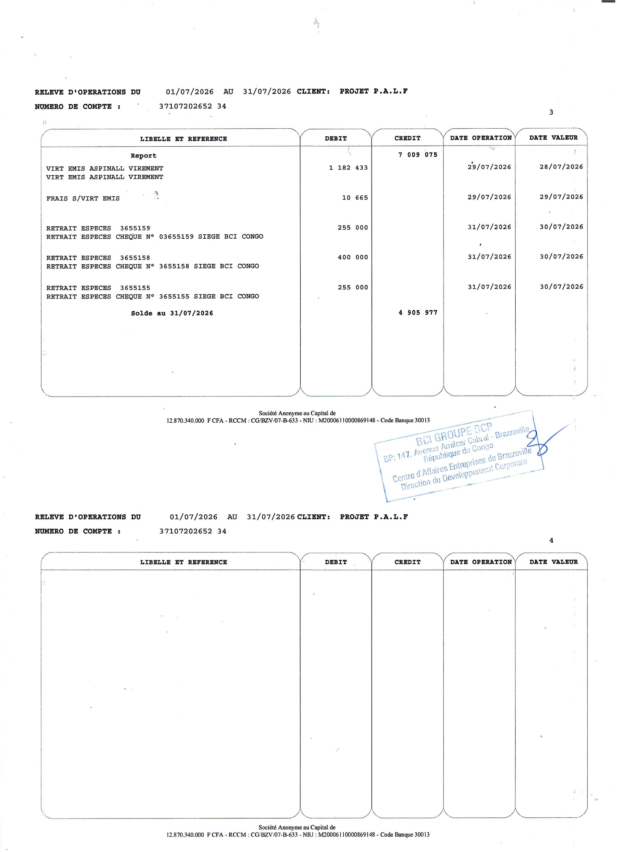
 |  | Account name: 01100-37107202652-34

Date | No | Details | Amount

 |  | Balance as per the accounting | 4,405,977.00

 |  | Add:
 |  | Unpresented cheques
2026-07-27 |  | Reglement loyer du mois de juillet 2026/3655153 | 500,000

 |  | Direct Debits (Bank Charges)
2026-07-01 | Réleve | Frais bancaire/Agios du 31/05 au 30/06/2026 |  | -18,351
2026-07-13 | Réleve | Frais bancaire/Certification du chèque de la CNSS/3655148 |  | -17,348
2026-07-29 | Réleve | Frais de virement salaire du mois de Juillet 2026 |  | -10,665

2026-07-31 |  | Balance as per the accounting | 4,905,977.00
 |  | Balance as per the bank statement | 4,905,977.00

 |  | Difference | 0.00
 |  | Reason for the Difference.
Signature accountant |  |  | signature coordinator

Cash desk closing
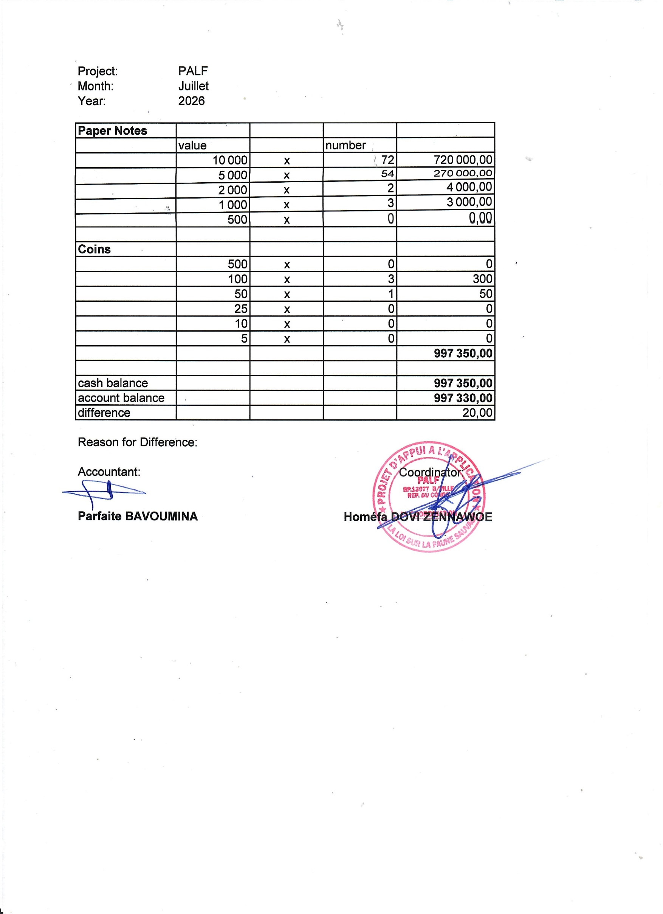
Project: | PALF
Month: | Juillet
Year: | 2026

Paper Notes
 | value |  | number
 | 10,000 | x | 72 | 720,000.00
 | 5,000 | x | 54 | 270,000.00
 | 2,000 | x | 2 | 4,000.00
 | 1,000 | x | 3 | 3,000.00
 | 500 | x | 0 | 0.00

Coins
 | 500 | x | 0 | 0
 | 100 | x | 3 | 300
 | 50 | x | 1 | 50
 | 25 | x | 0 | 0
 | 10 | x | 0 | 0
 | 5 | x | 0 | 0
 |  |  |  | 997,350.00

cash balance |  |  |  | 997,350.00
account balance |  |  |  | 997,330.00
difference |  |  |  | 20.00

Reason for Difference: Transfert charden farell

Accountant: |  |  |  | Coordinator:

Parfaire BAVOUMINA |  |  |  | Homéfa DOVI ZENNAWOE

